#9 - Defectos
TEMPLATE DE DEFECTOS

 | ID: | ESTADO: | PRIORIDAD: | SEVERIDAD:
 | 1 | Nueva | Alta | Alta

 | FECHA: | REPORTADO POR: | ASIGNADO A: | AMBIENTE:
 | 2022-11-10 | Mauro Mascheroni |  | Testing

 | TITULO/NOMBRE:
 | Crear usuario - Creacion de usuarios con nombres y apellidos con numeros

 | DESCRIPCIÓN:
 | Se procedio a realizar la creacion de un usuario, se le puso como nombre: 1211212 y apellido: 121212, y los demas campos correctos, e igualmente permitio la creacion del usuario con numeros.

 | PASOS PARA REPRODUCIR EL DEFECTO:
 | 1 - Ingresar a la url de registro de usuario http://fe.deitech.online/registro
 | 2 - Ingrear en el input nombre valores numericos
 | 3 - Ingresar en el input apellido valores numericos
 | 4 - completar los demas campos correctamente correo electronico, contraseña y confirmar contraseña
 | 5 - Darle click al boton Registrarse
 | 6 - Podemos visualizar que al presionar el boton nos crea al usuario, llevandonos a una pagina donde se confirma la creacion del mismo

 | RESULTADO ACTUAL:
 | Creacion del usuario

 | RESULTADO ESPERADO:
 | Que no se permita la creacion del usuario, y que se valide que los input nombre y apellido sean de type igual a text.

 | 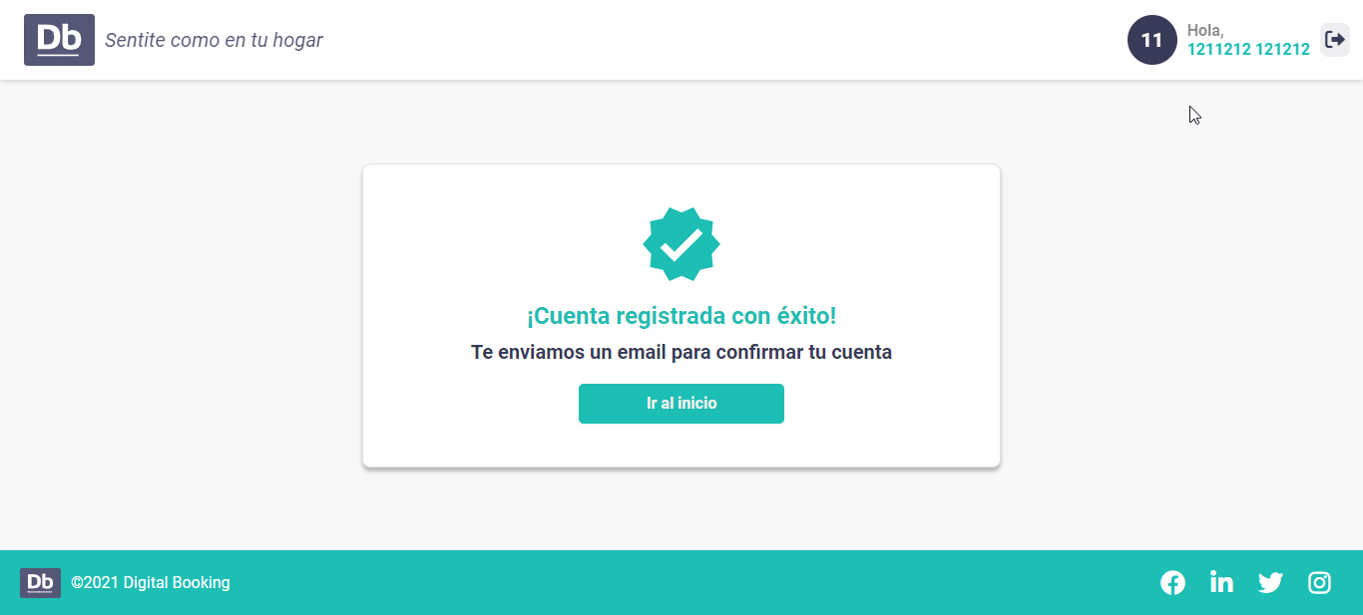 EVIDENCIA:

